Предложение_Рассада
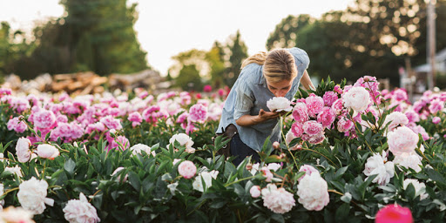
 |  | Ваш заказ:
 |  | количество | 0
 |  | сумма покупки
 |  | Нужные даты поставок

Пионы срезка производство ABRACADABRAFLOWERS
 |  | Цены по предзаказу до 10.06
Минимальная сумма оптового заказа 150шт |  | до 300шт | 140р
Доставка авиа по тарифам авиаперевозчика |  | 300-500шт | 120р
Даты поставок еженедельно 10.06 - 10.07. Можно оформить предзаказ сразу на весь сезон |  | свыше 500шт | 100р

цвет | сорта | кратность, шт | Заказ, шт

Пион белый | Дюшес Де Немур, Келвейс Глориус, Дабл Уайт,Уайт Вингс, Фестива Максима, Ширли Темпл | 50
Пион розовый | Александр Флеминг, Гардения, Месье Жюль Эли, Пинк Дабл, Сара Бернар | 50
Пион красный | Беррингтон Белл, Карл Роузенфилд, Леди Ин Ред, Ред дабл | 50
Пион фиолетовый | по запросу на день поставки | 50

